Лист1
№ | Title |  | Precondition | Steps to reproduce | Actual result | Expected result | Attachments
1 | Поле ввода остатка кредита принимает значения от 99999,1 при ограничении от 100 000 |  | Открыта страница https://mortgage.finuslugi.ru/ | 1. Выбрать объект | Открывается страница для выбора предложения | Ошибка | 
 |  |  |  | 2. Ввести остаток кредита 99999,99
 |  |  |  | 3. Выбрать банк
 |  |  |  | 4. Выбрать пол заемщика
 | Severity | major | Environment | 5. Ввести возраст заемщика
 |  |  | Chrome 104.5.3, Windows 10 x64 | 6. Кликнуть кнопку "Рассчитать"
№ | Title |  | Precondition | Steps to reproduce | Actual result | Expected result | Attachments
2 | Поле ввода остатка кредита не принимает максимальное значение |  | Открыта страница https://mortgage.finuslugi.ru/ | 1. Выбрать объект | Кнопка "Рассчитать" не кликабельна | Открывается страница для выбора предложения
 |  |  |  | 2. Ввести остаток кредита 20000000
 |  |  |  | 3. Выбрать банк
 |  |  |  | 4. Выбрать пол заемщика
 | Severity | major | Environment | 5. Ввести возраст заемщика
 |  |  | Chrome 104.5.3, Windows 10 x64 | 6. Кликнуть кнопку "Рассчитать"
№ | Title |  | Precondition | Steps to reproduce | Actual result | Expected result | Attachments
3 | Грамматическая ошибка при вводе невалидного возраста |  | Открыта страница https://mortgage.finuslugi.ru/ | 1. Ввести возраст 15 | вы моложе 18 лет | Вы моложе 18 лет

 | Severity | trivial | Environment
 |  |  | Chrome 104.5.3, Windows 10 x64
№ | Title |  | Precondition | Steps to reproduce | Actual result | Expected result | Attachments
3 | Поле ввода остатка кредита принимает значение с 3 знаками после запятой |  | Открыта страница https://mortgage.finuslugi.ru/ | 1. Выбрать объект | Открывается страница для выбора предложения | Ошибка или сумма корректируется автоматически
 |  |  |  | 2. Ввести остаток кредита с 3 знаками после запятой
 |  |  |  | 3. Выбрать банк
 |  |  |  | 4. Выбрать пол заемщика
 | Severity | major | Environment | 5. Ввести возраст заемщика
 |  |  | Chrome 104.5.3, Windows 10 x64 | 6. Кликнуть кнопку "Рассчитать"
№ | Title |  | Precondition | Steps to reproduce | Actual result | Expected result | Attachments
4 | Неверный текст ошибки при заполнении поля возраста пробелами |  | Открыта страница https://mortgage.finuslugi.ru/ | 1. Ввести пробелы в поле возраста | insurePersonalDataAge… | Ошибка о неверном формате | 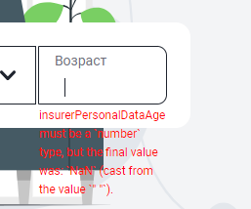

 | Severity | minor | Environment
 |  |  | Chrome 104.5.3, Windows 10 x64
№ | Title |  | Precondition | Steps to reproduce | Actual result | Expected result | Attachments
5 | Синтаксическая ошибка (лишний дефис) |  | Открыта страница https://mortgage.finuslugi.ru/ | 1. Скролл до раздела "Что можно застраховать" | Комплексное страхование - недвижимости, а также жизни и здоровья заемщика | Комплексное страхование недвижимости, а также жизни и здоровья заемщика | 

 | Severity | trivial | Environment
 |  |  | Chrome 104.5.3, Windows 10 x64
№ | Title |  | Precondition | Steps to reproduce | Actual result | Expected result | Attachments
6 | Ссылка на регламентные работы ведет на устаревшую информацию |  | Открыта страница https://mortgage.finuslugi.ru/ | 1. Скролл до футера страницы | Устаревшая информация о работах 2022 года | Актуальная информация
 |  |  |  | 2. Клик по ссылке "Регламентные работы"

 | Severity | major | Environment
 |  |  | Chrome 104.5.3, Windows 10 x64
№ | Title |  | Precondition | Steps to reproduce | Actual result | Expected result | Attachments
7 | Кнопка "Сравнить" ведет в начало страницы |  | Открыта страница https://mortgage.finuslugi.ru/ | 1. Скролл до раздела "4 причины оформить страхование ипотеки на Финуслугах" | Переход в начало страницы | Открывается новая страница

 |  |  |  | 2. Кликнуть по кнопке "Сравнить"
 | Severity | blocker | Environment
 |  |  | Chrome 104.5.3, Windows 10 x64
№ | Title |  | Precondition | Steps to reproduce | Actual result | Expected result | Attachments
8 | Поля для ввода количества этажей и года постройки принимают отрицательные числа, нет текста ошибки под полем ввода этажей |  | Открыта страница https://mortgage.finuslugi.ru/ | 1. Выбрать объект | Данные введены, отметка зеленой галкой | Ошибка
 |  |  |  | 2. Ввести остаток кредита
 |  |  |  | 3. Выбрать банк
 |  |  |  | 4. Выбрать пол заемщика
 | Severity | critical | Environment | 5. Ввести возраст заемщика
 |  |  | Chrome 104.5.3, Windows 10 x64 | 6. Кликнуть кнопку "Рассчитать"
 |  |  |  | 7. Ввести год постройки -1950
 |  |  |  | 8. Ввести количество этажей в доме -10
 |  |  |  | 9. Отметить право собственности
 |  |  |  | 10. Отметить деревянные перекрытия
 |  |  |  | 11. Кликнуть кнопку "Уточнить"
№ | Title |  | Precondition | Steps to reproduce | Actual result | Expected result | Attachments
9 | Неверный текст ошибки при заполнении полей года постройки и количества этажей текстом, символами, пробелами или вещественными числами |  | Открыта страница https://mortgage.finuslugi.ru/ | 1. Выбрать объект | buildingYear must be…; обязательное поле | Ошибка о неверном формате
 |  |  |  | 2. Ввести остаток кредита
 |  |  |  | 3. Выбрать банк
 |  |  |  | 4. Выбрать пол заемщика
 | Severity | major | Environment | 5. Ввести возраст заемщика
 |  |  | Chrome 104.5.3, Windows 10 x64 | 6. Кликнуть кнопку "Рассчитать"
 |  |  |  | 7. Ввести год постройки текстом, символами, пробелами или вещественными числами |  |  | 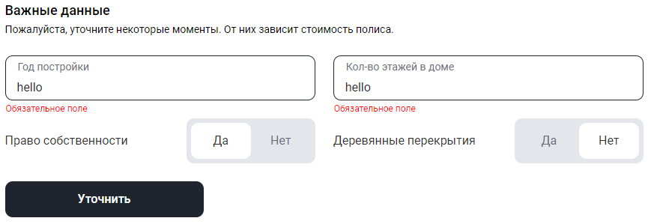
 |  |  |  | 8. Ввести количество этажей в доме текстом, символами, пробелами или вещественными числами
 |  |  |  | 9. Отметить право собственности
 |  |  |  | 10. Отметить деревянные перекрытия
 |  |  |  | 11. Кликнуть кнопку "Уточнить"
№ | Title |  | Precondition | Steps to reproduce | Actual result | Expected result | Attachments
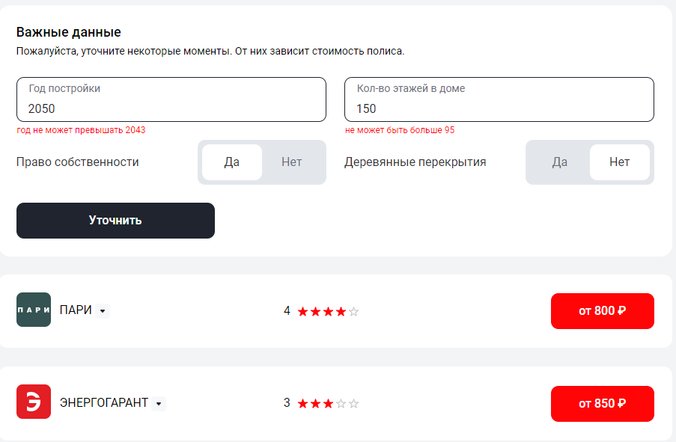
10 | Поля ввода количества этажей и года постройки принимают значения свыше ограничений |  | Открыта страница https://mortgage.finuslugi.ru/ | 1. Выбрать объект | Данные введены, отметка зеленой галкой | Ошибка
 |  |  |  | 2. Ввести остаток кредита
 |  |  |  | 3. Выбрать банк
 |  |  |  | 4. Выбрать пол заемщика
 | Severity | major | Environment | 5. Ввести возраст заемщика
 |  |  | Chrome 104.5.3, Windows 10 x64 | 6. Кликнуть кнопку "Рассчитать"
 |  |  |  | 7. Ввести год постройки 2050
 |  |  |  | 8. Ввести количество этажей в доме 150
 |  |  |  | 9. Отметить право собственности
 |  |  |  | 10. Отметить деревянные перекрытия
 |  |  |  | 11. Кликнуть кнопку "Уточнить"
№ | Title |  | Precondition | Steps to reproduce | Actual result | Expected result | Attachments
11 | Поля ввода количества этажей и года постройки принимают пробелы |  | Открыта страница https://mortgage.finuslugi.ru/ | 1. Выбрать объект | Данные введены, отметка зеленой галкой | Ошибка | 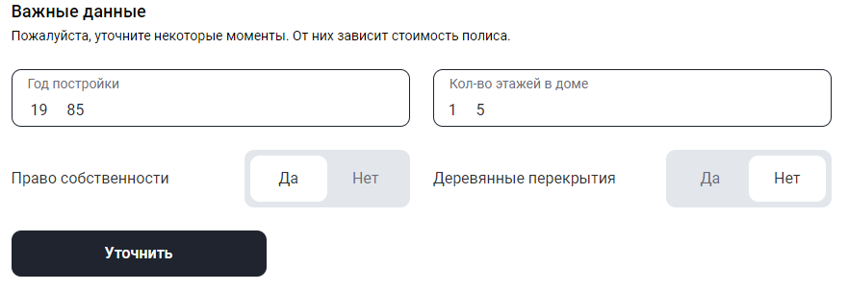
 |  |  |  | 2. Ввести остаток кредита
 |  |  |  | 3. Выбрать банк
 |  |  |  | 4. Выбрать пол заемщика
 | Severity | critical | Environment | 5. Ввести возраст заемщика
 |  |  | Chrome 104.5.3, Windows 10 x64 | 6. Кликнуть кнопку "Рассчитать"
 |  |  |  | 7. Ввести год постройки с пробелом
 |  |  |  | 8. Ввести количество этажей в доме с пробелом
 |  |  |  | 9. Отметить право собственности
 |  |  |  | 10. Отметить деревянные перекрытия
 |  |  |  | 11. Кликнуть кнопку "Уточнить"
№ | Title |  | Precondition | Steps to reproduce | Actual result | Expected result | Attachments
12 | Нет кнопки возврата на предыдущий экран при неполном окне браузера |  | Открыта страница https://mortgage.finuslugi.ru/ , поля заполнены валидными данными | 1. Кликнуть кнопку "Рассчитать" | Нет кнопки возврата | Отображается кнопка возврата
 |  |  |  | 2. Вернуться на предыдущую страницу

 | Severity | minor | Environment
 |  |  | Chrome 104.5.3, Windows 10 x64

№ | Title |  | Precondition | Steps to reproduce | Actual result | Expected result | Attachments
13 | В мобильной версии приложения на странице выбора предложения нет кнопки возврата на предыдущий экран |  | Открыта страница https://mortgage.finuslugi.ru/ на мобильном устройстве , поля заполнены валидными данными | 1. Тап по кнопке "Рассчитать" | Нет кнопки | Возврат на стартовый экран | 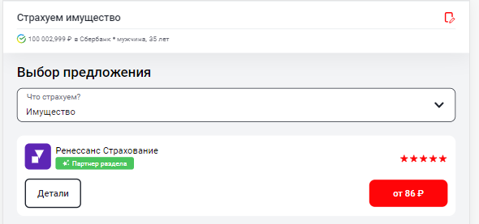
 |  |  |  | 2. Вернуться на предыдущий экран

 | Severity | minor | Environment
 |  |  | realme 9Pro, Android версии 13

№ | Title |  | Precondition | Steps to reproduce | Actual result | Expected result | Attachments
14 | В мобильной версии приложения нет поля ввода количества этажей |  | Открыта страница https://mortgage.finuslugi.ru/ на мобильном устройстве , поля заполнены валидными данными | 1. Тап по кнопке "Рассчитать" | Нет поля | Количество этажей введено | 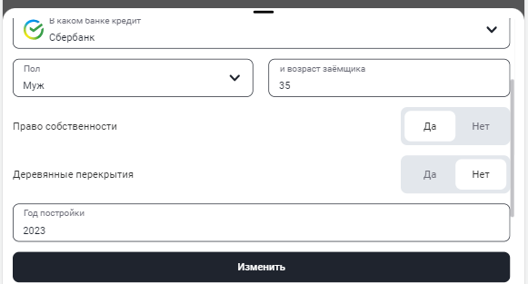
 |  |  |  | 2. Тап по кнопке "Уточнить данные"
 |  |  |  | 3. Ввести количество этажей

 | Severity | blocker | Environment
 |  |  | realme 9Pro, Android версии 13

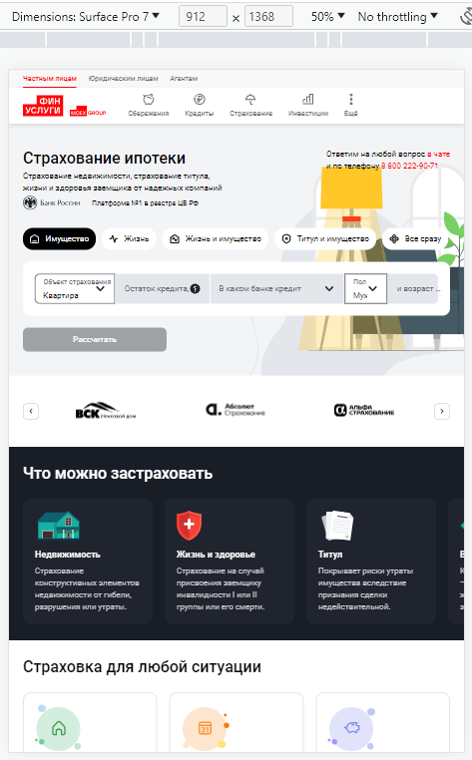
№ | Title |  | Precondition | Steps to reproduce | Actual result | Expected result | Attachments
15 | Нет адаптированной версии для разрешения 912*1368 (устройство Surface Pro7) |  | Открыта страница https://mortgage.finuslugi.ru | 1. Открыть симулятор устройств в инст | Страница не адаптирована | Страница адаптирована
 |  |  |  | 1. Выбрать разрешение 912*1368 (устройство Surface Pro7)

 | Severity | minor | Environment
 |  |  | realme 9Pro, Android версии 13

№ | Title |  | Precondition | Steps to reproduce | Actual result | Expected result | Attachments
16 | Неверная подпись в поле для ввода возраста заемщика в мобильной версии |  | Открыта страница https://mortgage.finuslugi.ru/ на мобильном устройстве | 1. Ввести возраст заемщика | и возраст заемщ… | Возраст

 | Severity | trivial | Environment
 |  |  | realme 9Pro, Android версии 13
№ | Title |  | Precondition | Steps to reproduce | Actual result | Expected result | Attachments
17 | Опечатка в названии кнопки "Открыть чат" в мобильной версии |  | Открыта страница https://mortgage.finuslugi.ru/ на мобильном устройстве | 1. Скролл до раздела "Ответим на вопросы и поможем с заполнением" | Открытый чат | Открыть чат

 | Severity | trivial | Environment
 |  |  | realme 9Pro, Android версии 13
№ | Title |  | Precondition | Steps to reproduce | Actual result | Expected result | Attachments
18 | Ошибка в тексте в мобильной версии |  | Открыта страница https://mortgage.finuslugi.ru/ на мобильном устройстве | 1. Скролл до раздела "Что можно застраховать" | Комплексное лечение - недвижимость, а также жизнь и здоровье заемщика | Комплексное страхование недвижимости, а также жизни и здоровья заемщика | 

 | Severity | trivial | Environment
 |  |  | realme 9Pro, Android версии 13
№ | Title |  | Precondition | Steps to reproduce | Actual result | Expected result | Attachments
19 | Ошибка в тексте в мобильной версии |  | Открыта страница https://mortgage.finuslugi.ru/ на мобильном устройстве | 1. Скролл до раздела "Что можно застраховать" | Страхование по случаю вступления заемщика в инвалидность I или II группы или его смерть | Страхование на случай присвоения заемщику инвалидности I или II группы или его смерти. | 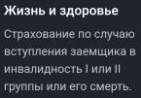

 | Severity | trivial | Environment
 |  |  | realme 9Pro, Android версии 13
№ | Title |  | Precondition | Steps to reproduce | Actual result | Expected result | Attachments
20 | Ошибка в тексте в мобильной версии |  | Открыта страница https://mortgage.finuslugi.ru/ на мобильном устройстве | 1. Скролл до раздела "Что можно застраховать" | Страхование конструктивных элементов недвижимости от земли, повреждений или утраты | Страхование конструктивных элементов недвижимости от гибели, разрушения или утраты. | 

 | Severity | trivial | Environment
 |  |  | realme 9Pro, Android версии 13
№ | Title |  | Precondition | Steps to reproduce | Actual result | Expected result | Attachments
21 | Текст с маленькой буквы в мобильной версии |  | Открыта страница https://mortgage.finuslugi.ru/ на мобильном устройстве | 1. Скролл до раздела "Страховка для любой ситуации" | нужно | Нужно

 | Severity | trivial | Environment
 |  |  | realme 9Pro, Android версии 13
№ | Title |  | Precondition | Steps to reproduce | Actual result | Expected result | Attachments
22 | Грамматические ошибки в мобильной версии |  | Открыта страница https://mortgage.finuslugi.ru/ на мобильном устройстве | 1. Скролл до раздела "Как получить полис" | Полис придет на указанный вам адрес электронной почты | Полис придет на указанный Вами адрес электронной почты

 | Severity | trivial | Environment
 |  |  | realme 9Pro, Android версии 13
№ | Title |  | Precondition | Steps to reproduce | Actual result | Expected result | Attachments
23 | Грамматические ошибки в мобильной версии |  | Открыта страница https://mortgage.finuslugi.ru/ на мобильном устройстве | 1. Скролл до раздела "4 причины оформить страхование ипотеки на Финуслугах" | 4 причины оформить страхование ипотеки на Финуслугах, онлайн | 4 подхода к оформлению курортных ипотечных кредитов на Финуслугах, онлана | 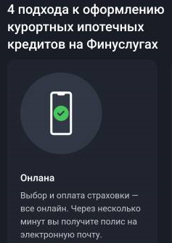

 | Severity | trivial | Environment
 |  |  | realme 9Pro, Android версии 13
№ | Title |  | Precondition | Steps to reproduce | Actual result | Expected result | Attachments
24 | Грамматические ошибки в мобильной версии |  | Открыта страница https://mortgage.finuslugi.ru/ на мобильном устройстве | 1. Скролл до раздела "4 причины оформить страхование ипотеки на Финуслугах" | … для одной площадки… | … на одной площадке…

 | Severity | trivial | Environment
 |  |  | realme 9Pro, Android версии 13
№ | Title |  | Precondition | Steps to reproduce | Actual result | Expected result | Attachments
25 | Кнопка "Сравнить" в мобильной версии ведет в начало страницы |  | Открыта страница https://mortgage.finuslugi.ru/ на мобильном устройстве | 1. Скролл до раздела "4 причины оформить страхование ипотеки на Финуслугах" | Переход в начало страницы | Открывается новая страница

 |  |  |  | 2. Тап по кнопке "Сравнить"
 | Severity | blocker | Environment
 |  |  | realme 9Pro, Android версии 13
№ | Title |  | Precondition | Steps to reproduce | Actual result | Expected result | Attachments
26 | Ошибки в тексте в мобильной версии |  | Открыта страница https://mortgage.finuslugi.ru/ на мобильном устройстве | 1. Скролл до раздела "4 причины оформить страхование ипотеки на Финуслугах" | Итак, страховая ставка на ипотеку ниже, частные вопросы | Со страховкой ставки по ипотеке ниже, частые вопросы | 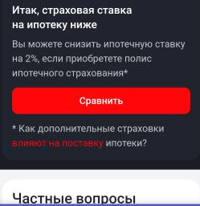

 | Severity | trivial | Environment
 |  |  | realme 9Pro, Android версии 13
№ | Title |  | Precondition | Steps to reproduce | Actual result | Expected result | Attachments
27 | Ошибки в тексте в мобильной версии |  | Открыта страница https://mortgage.finuslugi.ru/ на мобильном устройстве | 1. Скролл до раздела "Частые вопросы" | Сколько применять полисы? Что делать в страховом случае? | Сколько действует полис? Что делать при страховом случае? | 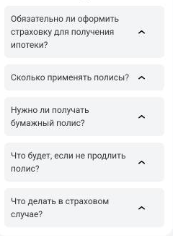

 | Severity | trivial | Environment
 |  |  | realme 9Pro, Android версии 13
№ | Title |  | Precondition | Steps to reproduce | Actual result | Expected result | Attachments
28 | Ошибки в тексте в мобильной версии |  | Открыта страница https://mortgage.finuslugi.ru/ на мобильном устройстве | 1. Скролл до раздела "Частые вопросы" | Страховой полис оформляется на 1 год и далее ежегодно продлевается до полной долгосрочной ипотеки. | Страховой полис оформляется на 1 год и далее ежегодно продлевается до полного погашения ипотеки.

 |  |  |  | 2. Выбрать пункт "Сколько действует полис?"
 | Severity | trivial | Environment
 |  |  | realme 9Pro, Android версии 13
№ | Title |  | Precondition | Steps to reproduce | Actual result | Expected result | Attachments
29 | Ошибки в тексте в мобильной версии |  | Открыта страница https://mortgage.finuslugi.ru/ на мобильном устройстве | 1. Скролл до раздела "Частые вопросы" | Банк осуществляет полное досрочное обязательство | банк вправе потребовать полного досрочного погашения задолженности.

 |  |  |  | 2. Выбрать пункт "Что будет, если не продлить полис?"
 | Severity | trivial | Environment
 |  |  | realme 9Pro, Android версии 13
№ | Title |  | Precondition | Steps to reproduce | Actual result | Expected result | Attachments
30 | Ошибки в тексте в футере страницы в мобильной версии |  | Открыта страница https://mortgage.finuslugi.ru/ на мобильном устройстве | 1. Скролл до футера страницы | внешние счета, купить заметные банковские облигации, полезная информация!, novosti | Накопительные счета, Купить государственные облигации, полезная информация, новости

 | Severity | trivial | Environment
 |  |  | realme 9Pro, Android версии 13
№ | Title |  | Precondition | Steps to reproduce | Actual result | Expected result | Attachments
31 | Склеивание текста в мобильной версии |  | Открыта страница https://mortgage.finuslugi.ru/ на мобильном устройстве , поля заполнены валидными данными | 1. Кликнуть кнопку "Рассчитать" | Страхуемвсе сразу, страхуемжизнь, страхуемимущество, страхуемжизнь и имущество, страхуемтитул и имущество | Страхуем все сразу, страхуем жизнь, страхуем имущество, страхуем жизнь и имущество, страхуем титул и имущество

 |  |  |  | 2. Изменить объект страхования
 | Severity | minor | Environment
 |  |  | realme 9Pro, Android версии 13
№ | Title |  | Precondition | Steps to reproduce | Actual result | Expected result | Attachments
32 | Не все банки отображаются в списке в мобильной версии |  | Открыта страница https://mortgage.finuslugi.ru/ на мобильном устройстве | 1. Тап по стрелке выбора банка | Последний банк - Банк "Саратов" | Последний банк - БЖФ банк | 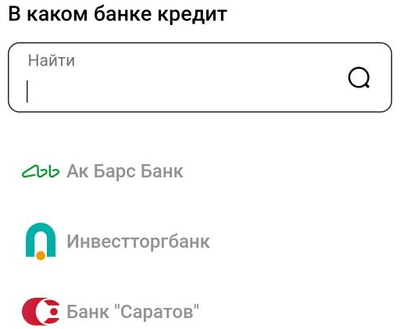

 |  |  |  | 2. Скролл до конца списка
 | Severity | minor | Environment
 |  |  | realme 9Pro, Android версии 13
№ | Title |  | Precondition | Steps to reproduce | Actual result | Expected result | Attachments
33 | Ошибки в тексте в мобильной версии |  | Открыта страница https://mortgage.finuslugi.ru/ на мобильном устройстве | 1. Тап по вопросу в поле ввода суммы кредита | …банку требуется указать…, ….наблюдают за этим требованием…, поньян | …банк требует увеличивать…, ….учитывают это требование…, понятно | 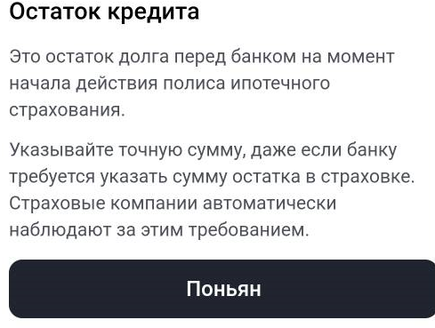

 | Severity | trivial | Environment
 |  |  | realme 9Pro, Android версии 13
№ | Title |  | Precondition | Steps to reproduce | Actual result | Expected result | Attachments
34 | Ошибка в тексте в мобильной версии при отсутствии предложений страховых |  | Открыта страница https://mortgage.finuslugi.ru/ на мобильном устройстве , поля заполнены валидными данными | 1. Кликнуть кнопку "Рассчитать" | … не включила предложение | не предоставила предложение

 |  |  |  | 2. Изменить объект страхования
 | Severity | trivial | Environment
 |  |  | realme 9Pro, Android версии 13

